总结
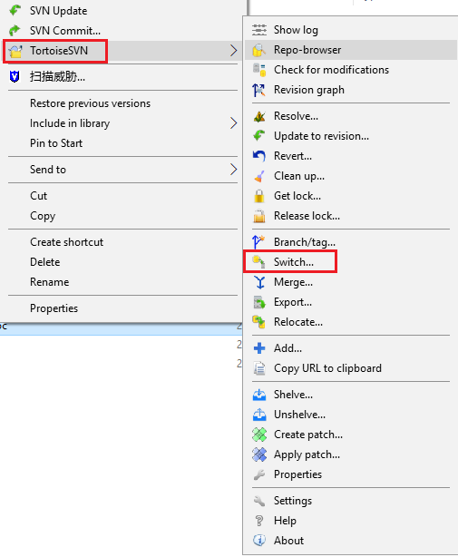
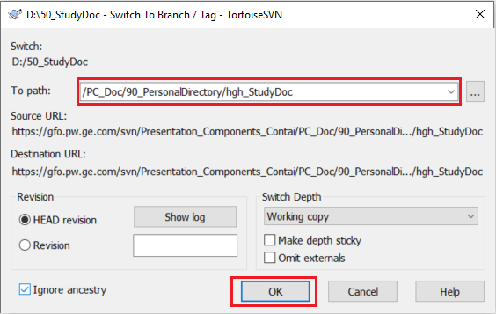
项目svn地址改变之后该如何操作？
 | 场景1：服务器地址的改变
 |  | 修改前使用TeamForge：
 |  | https://tfo.pw.ge.com/svn/Module_Configuration_Container/alstom_monitoring_configuration_container/trunk
 |  | 修改后使用GForge：
 |  | https://gfo.pw.ge.com/svn/Module_Configuration_Container/alstom_monitoring_configuration_container/trunk
 | 打开项目所在位置并选中，右击并选择【TortoiseSVN】，然后选择【Relocate...】，如下面第一张图。
 |  | 如果是汉化过的软件，请选择【TortoiseSVN】，然后选择【重新定位...】。
 | 这时会弹出第二张图，在【To URL】中输入【新的svn地址（服务器URL）】，不要输错，也不要输入多余的空格等。
 | 点击【Relocate...】，SVN地址修改成功。
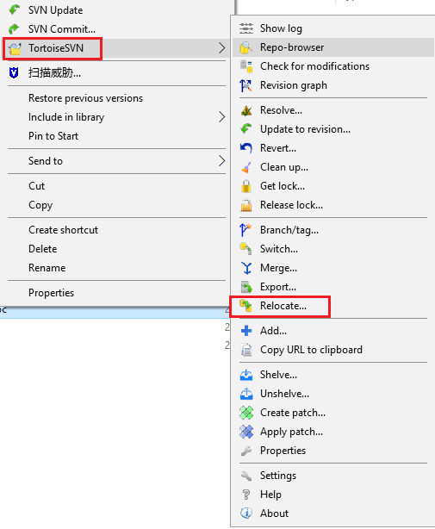
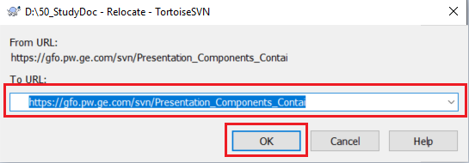

 | 场景2：服务器地址相同，但其下所属的路径改变
 | 打开项目所在位置并选中，右击并选择【TortoiseSVN】，然后选择【Switch...】，如下面第一张图。
 |  | 如果是汉化过的软件，请选择【TortoiseSVN】，然后选择【转换...】。
 | 这时会弹出第二张图，在【To path】中输入【相对的svn地址（不包括服务器URL）】，不要输错，也不要输入多余的空格等。
 | 点击【OK】，即可成功修改SVN地址，并更新本目录。

